様式１
 |  |  |  |  |  |  |  |  |  |  |  |  |  |  |  |  |  |  |  |  |  |  |  |  |  |  |  |  | 【1 | ／ | 1 | 枚目】 |  | （様式１） | 年リスト | 月リスト | 日リスト | 開始日 | #NUM!
 |  |  |  |  |  |  |  |  |  |  |  |  |  |  |  |  |  |  |  |  |  |  |  |  |  |  |  |  |  |  |  |  |  |  |  |  |  | 完成日 | #NUM!
プラント工事休日取得計画・実績表 |  |  |  |  |  |  |  |  |  |  |  |  |  |  |  |  |  | 【 |  |  | 年 |  | 月 提出】 |  |  |  |  |  |  |  |  |  |  |  | 43831 | 1 | 1 | 工事月数 | 0
【注意】 セルの条件付き書式が崩れるため、
記号をコピー（Ctrl＋C）し、貼り付け（Ctrl＋V）ないこと。
※同じ記号を続けて入力したい場合は、記号をコピーし、
対象範囲を選択し、『値貼り付け』してください。
 |  |  |  |  |  |  |  |  |  |  |  |  |  |  |  |  |  |  |  |  |  |  |  |  |  |  |  |  |  |  |  |  |  |  | 44197 | 2 | 2
工事名 |  |  | ： |  |  |  |  |  |  |  |  |  |  |  |  |  |  |  |  | 現場閉所率 |  |  |  |  |  |  |  |  |  |  |  | 休日相当 |  | 不足数 | 44819 | 3 | 3
工事開始日※１ |  |  | ： |  |  | 年 |  | 月 |  | 日 |  |  |  |  |  |  |  |  |  |  |  | 実施期間 |  |  | 閉所日数 |  |  | 閉所率 |  |  |  | 28.5％以上：4週8休 |  | 0 | 44927 | 4 | 4 | 除外リスト
工事完成日※２（予定） |  |  | ： |  |  | 年 |  | 月 |  | 日 |  | （工事期間 |  |  | ― |  | 日間） |  |  | 計画 |  | 0 |  |  | 0 |  |  | 0.00% |  |  |  | 25.0％以上：4週7休 |  | 0 | 45292 | 5 | 5
受注者名 |  |  | ： |  |  |  |  |  |  |  |  |  |  |  |  |  |  |  |  | 実績 |  | 0 |  |  | 0 |  |  | 0.00% |  |  |  | 21.4％以上：4週6休 |  | 0 |  | 6 | 6 | 夏
※１ 契約の翌日 ※２ 完成届にある受注者が完成とした現在日 |  |  |  |  |  |  |  |  |  |  |  |  |  |  |  |  |  |  |  |  |  |  |  |  |  |  |  |  |  |  |  |  |  |  |  | 7 | 7 | 年
 |  |  |  |  |  |  |  |  |  |  |  |  |  |  |  |  |  |  |  | 夏季休暇の設定 |  |  |  |  | 無 |  | 年末年始の設定 |  |  |  |  | 無 |  |  |  | 8 | 8 | 工
【 |  | 月 】 |  |  |  |  |  |  |  |  |  |  |  |  |  |  |  |  |  |  |  |  |  |  |  |  |  |  |  |  |  |  |  |  |  | 9 | 9 | 中
 | 月日 | #VALUE! | #VALUE! | #VALUE! | #VALUE! | #VALUE! | #VALUE! | #VALUE! | #VALUE! | #VALUE! | #VALUE! | #VALUE! | #VALUE! | #VALUE! | #VALUE! | #VALUE! | #VALUE! | #VALUE! | #VALUE! | #VALUE! | #VALUE! | #VALUE! | #VALUE! | #VALUE! | #VALUE! | #VALUE! | #VALUE! | #VALUE! | #VALUE! | #VALUE! | #VALUE! | #VALUE! | 夏季休暇など | 0 |  | 10 | 10 | 指
 | 曜日 | #VALUE! | #VALUE! | #VALUE! | #VALUE! | #VALUE! | #VALUE! | #VALUE! | #VALUE! | #VALUE! | #VALUE! | #VALUE! | #VALUE! | #VALUE! | #VALUE! | #VALUE! | #VALUE! | #VALUE! | #VALUE! | #VALUE! | #VALUE! | #VALUE! | #VALUE! | #VALUE! | #VALUE! | #VALUE! | #VALUE! | #VALUE! | #VALUE! | #VALUE! | #VALUE! | #VALUE! | 実施期間 | 0 |  | 11 | 11
 | 夏季休暇など |  |  |  |  |  |  |  |  |  |  |  |  |  |  |  |  |  |  |  |  |  |  |  |  |  |  |  |  |  |  |  | 計画日数 | 0 |  | 12 | 12 | 休日リスト
 | 休日（計画） |  |  |  |  |  |  |  |  |  |  |  |  |  |  |  |  |  |  |  |  |  |  |  |  |  |  |  |  |  |  |  | 計画率 | 0.0% |  |  | 13
 | 休日（実績） |  |  |  |  |  |  |  |  |  |  |  |  |  |  |  |  |  |  |  |  |  |  |  |  |  |  |  |  |  |  |  | 閉所日数 | 0 |  |  | 14 | 休
 |  |  |  |  |  |  |  |  |  |  |  |  |  |  |  |  |  |  |  |  |  |  |  |  |  |  |  |  |  |  |  |  | 現場閉所率 | 0.0% |  |  | 15 | 振
【 |  | 月 】 |  |  |  |  |  |  |  |  |  |  |  |  |  |  |  |  |  |  |  |  |  |  |  |  |  |  |  |  |  |  |  |  |  |  | 16
 | 月日 | #VALUE! | #VALUE! | #VALUE! | #VALUE! | #VALUE! | #VALUE! | #VALUE! | #VALUE! | #VALUE! | #VALUE! | #VALUE! | #VALUE! | #VALUE! | #VALUE! | #VALUE! | #VALUE! | #VALUE! | #VALUE! | #VALUE! | #VALUE! | #VALUE! | #VALUE! | #VALUE! | #VALUE! | #VALUE! | #VALUE! | #VALUE! | #VALUE! | #VALUE! | #VALUE! | #VALUE! | 夏季休暇など | 0 |  |  | 17
 | 曜日 | #VALUE! | #VALUE! | #VALUE! | #VALUE! | #VALUE! | #VALUE! | #VALUE! | #VALUE! | #VALUE! | #VALUE! | #VALUE! | #VALUE! | #VALUE! | #VALUE! | #VALUE! | #VALUE! | #VALUE! | #VALUE! | #VALUE! | #VALUE! | #VALUE! | #VALUE! | #VALUE! | #VALUE! | #VALUE! | #VALUE! | #VALUE! | #VALUE! | #VALUE! | #VALUE! | #VALUE! | 実施期間 | 0 |  |  | 18
 | 夏季休暇など |  |  |  |  |  |  |  |  |  |  |  |  |  |  |  |  |  |  |  |  |  |  |  |  |  |  |  |  |  |  |  | 計画日数 | 0 |  |  | 19
 | 休日（計画） |  |  |  |  |  |  |  |  |  |  |  |  |  |  |  |  |  |  |  |  |  |  |  |  |  |  |  |  |  |  |  | 計画率 | 0.0% |  |  | 20
 | 休日（実績） |  |  |  |  |  |  |  |  |  |  |  |  |  |  |  |  |  |  |  |  |  |  |  |  |  |  |  |  |  |  |  | 閉所日数 | 0 |  |  | 21
 |  |  |  |  |  |  |  |  |  |  |  |  |  |  |  |  |  |  |  |  |  |  |  |  |  |  |  |  |  |  |  |  | 現場閉所率 | 0.0% |  |  | 22
【 |  | 月 】 |  |  |  |  |  |  |  |  |  |  |  |  |  |  |  |  |  |  |  |  |  |  |  |  |  |  |  |  |  |  |  |  |  |  | 23
 | 月日 | #VALUE! | #VALUE! | #VALUE! | #VALUE! | #VALUE! | #VALUE! | #VALUE! | #VALUE! | #VALUE! | #VALUE! | #VALUE! | #VALUE! | #VALUE! | #VALUE! | #VALUE! | #VALUE! | #VALUE! | #VALUE! | #VALUE! | #VALUE! | #VALUE! | #VALUE! | #VALUE! | #VALUE! | #VALUE! | #VALUE! | #VALUE! | #VALUE! | #VALUE! | #VALUE! | #VALUE! | 夏季休暇など | 0 |  |  | 24
 | 曜日 | #VALUE! | #VALUE! | #VALUE! | #VALUE! | #VALUE! | #VALUE! | #VALUE! | #VALUE! | #VALUE! | #VALUE! | #VALUE! | #VALUE! | #VALUE! | #VALUE! | #VALUE! | #VALUE! | #VALUE! | #VALUE! | #VALUE! | #VALUE! | #VALUE! | #VALUE! | #VALUE! | #VALUE! | #VALUE! | #VALUE! | #VALUE! | #VALUE! | #VALUE! | #VALUE! | #VALUE! | 実施期間 | 0 |  |  | 25
 | 夏季休暇など |  |  |  |  |  |  |  |  |  |  |  |  |  |  |  |  |  |  |  |  |  |  |  |  |  |  |  |  |  |  |  | 計画日数 | 0 |  |  | 26
 | 休日（計画） |  |  |  |  |  |  |  |  |  |  |  |  |  |  |  |  |  |  |  |  |  |  |  |  |  |  |  |  |  |  |  | 計画率 | 0.0% |  |  | 27
 | 休日（実績） |  |  |  |  |  |  |  |  |  |  |  |  |  |  |  |  |  |  |  |  |  |  |  |  |  |  |  |  |  |  |  | 閉所日数 | 0 |  |  | 28
 |  |  |  |  |  |  |  |  |  |  |  |  |  |  |  |  |  |  |  |  |  |  |  |  |  |  |  |  |  |  |  |  | 現場閉所率 | 0.0% |  |  | 29
【 |  | 月 】 |  |  |  |  |  |  |  |  |  |  |  |  |  |  |  |  |  |  |  |  |  |  |  |  |  |  |  |  |  |  |  |  |  |  | 30
 | 月日 | #VALUE! | #VALUE! | #VALUE! | #VALUE! | #VALUE! | #VALUE! | #VALUE! | #VALUE! | #VALUE! | #VALUE! | #VALUE! | #VALUE! | #VALUE! | #VALUE! | #VALUE! | #VALUE! | #VALUE! | #VALUE! | #VALUE! | #VALUE! | #VALUE! | #VALUE! | #VALUE! | #VALUE! | #VALUE! | #VALUE! | #VALUE! | #VALUE! | #VALUE! | #VALUE! | #VALUE! | 夏季休暇など | 0 |  |  | 31
 | 曜日 | #VALUE! | #VALUE! | #VALUE! | #VALUE! | #VALUE! | #VALUE! | #VALUE! | #VALUE! | #VALUE! | #VALUE! | #VALUE! | #VALUE! | #VALUE! | #VALUE! | #VALUE! | #VALUE! | #VALUE! | #VALUE! | #VALUE! | #VALUE! | #VALUE! | #VALUE! | #VALUE! | #VALUE! | #VALUE! | #VALUE! | #VALUE! | #VALUE! | #VALUE! | #VALUE! | #VALUE! | 実施期間 | 0
 | 夏季休暇など |  |  |  |  |  |  |  |  |  |  |  |  |  |  |  |  |  |  |  |  |  |  |  |  |  |  |  |  |  |  |  | 計画日数 | 0
 | 休日（計画） |  |  |  |  |  |  |  |  |  |  |  |  |  |  |  |  |  |  |  |  |  |  |  |  |  |  |  |  |  |  |  | 計画率 | 0.0%
 | 休日（実績） |  |  |  |  |  |  |  |  |  |  |  |  |  |  |  |  |  |  |  |  |  |  |  |  |  |  |  |  |  |  |  | 閉所日数 | 0
 |  |  |  |  |  |  |  |  |  |  |  |  |  |  |  |  |  |  |  |  |  |  |  |  |  |  |  |  |  |  |  |  | 現場閉所率 | 0.0%
【 |  | 月 】
 | 月日 | #VALUE! | #VALUE! | #VALUE! | #VALUE! | #VALUE! | #VALUE! | #VALUE! | #VALUE! | #VALUE! | #VALUE! | #VALUE! | #VALUE! | #VALUE! | #VALUE! | #VALUE! | #VALUE! | #VALUE! | #VALUE! | #VALUE! | #VALUE! | #VALUE! | #VALUE! | #VALUE! | #VALUE! | #VALUE! | #VALUE! | #VALUE! | #VALUE! | #VALUE! | #VALUE! | #VALUE! | 夏季休暇など | 0
 | 曜日 | #VALUE! | #VALUE! | #VALUE! | #VALUE! | #VALUE! | #VALUE! | #VALUE! | #VALUE! | #VALUE! | #VALUE! | #VALUE! | #VALUE! | #VALUE! | #VALUE! | #VALUE! | #VALUE! | #VALUE! | #VALUE! | #VALUE! | #VALUE! | #VALUE! | #VALUE! | #VALUE! | #VALUE! | #VALUE! | #VALUE! | #VALUE! | #VALUE! | #VALUE! | #VALUE! | #VALUE! | 実施期間 | 0
 | 夏季休暇など |  |  |  |  |  |  |  |  |  |  |  |  |  |  |  |  |  |  |  |  |  |  |  |  |  |  |  |  |  |  |  | 計画日数 | 0
 | 休日（計画） |  |  |  |  |  |  |  |  |  |  |  |  |  |  |  |  |  |  |  |  |  |  |  |  |  |  |  |  |  |  |  | 計画率 | 0.0%
 | 休日（実績） |  |  |  |  |  |  |  |  |  |  |  |  |  |  |  |  |  |  |  |  |  |  |  |  |  |  |  |  |  |  |  | 閉所日数 | 0
 |  |  |  |  |  |  |  |  |  |  |  |  |  |  |  |  |  |  |  |  |  |  |  |  |  |  |  |  |  |  |  |  | 現場閉所率 | 0.0%
【 |  | 月 】
 | 月日 | #VALUE! | #VALUE! | #VALUE! | #VALUE! | #VALUE! | #VALUE! | #VALUE! | #VALUE! | #VALUE! | #VALUE! | #VALUE! | #VALUE! | #VALUE! | #VALUE! | #VALUE! | #VALUE! | #VALUE! | #VALUE! | #VALUE! | #VALUE! | #VALUE! | #VALUE! | #VALUE! | #VALUE! | #VALUE! | #VALUE! | #VALUE! | #VALUE! | #VALUE! | #VALUE! | #VALUE! | 夏季休暇など | 0
...

使い方
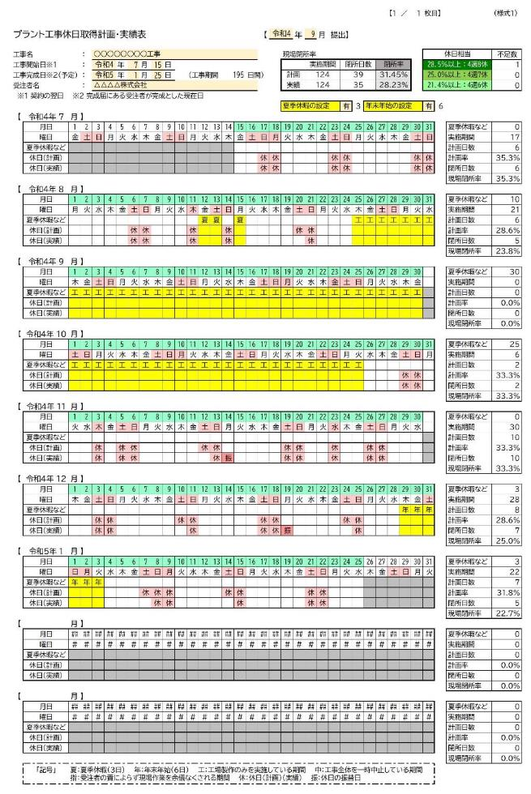
【入力方法】 | ◎記号の入力を取り消す場合は、削除キー（Delete）を押してください。
 | ◎同じ記号が続く場合は、記号をコピーし対象範囲を選択して値貼り付け※します。
 | ※通常の貼り付けをすると、条件付き書式もコピーされ、セルの書式が崩れます。
提出月を入力する

工事名、工事開始日、工事完成日、受注者名を入力する
（工事完成日は計画時や途中経過の提出時は予定日を入れます。工事完成日の変更によって休日日数の
カウントが変わってくるので、最終的な工事完成時に達成率が変わらないように計画的な工程管理が必要
です）

工期が夏季休暇や年末年始の時期を含む場合は、それぞれ「有」を選択する
（夏季休暇は３日取得、年末年始は６日取得する必要があります）
※日数が足りないときは、注意文が表示されます。週休２日達成の条件として必要な項目となります。

工事開始日以前、工事完成日（予定）以降は、セルの色がグレーになります
（正しい達成率の計算ができなくなるためグレー部分には休日等を設定しないでください）

土、日、祝日はセルの色が薄い赤色になります

【休暇等の入力欄】 （設定すると実施期間から除外されます）
・『夏季休暇など』の入力行に設定する記号の意味
夏：夏季休暇 年：年末年始 工：工場製作のみ 中：一時中止期間 指：発注者指示期間
（休暇等を設定するとセルの色が黄色になります。正しい達成率の計算ができなくなるため黄色部分には
休日等を設定しないでください）

※工場製作のみを実施している期間、工事全体を一時中止している期間、受注者の責によらず現場作業を
余儀なくされる期間を設定する場合は、事前に発注者と協議の上決定してください。

【休日計画の入力欄】
・『休日（計画）』の入力行に設定する記号の意味
休：休日の計画日 ※会社や現場での勤務日は空欄のまま

【実績等の入力欄】
・『休日（実績）』の入力行に設定する記号の意味
休：休日の実績 振：休日の振替日

【達成率等の確認方法】

・現場閉所率
計画と実績でそれぞれ達成率が表示されます。週休２日達成状況はこの実績閉所率で判定されます。
（４週８休は、２８．５％以上 ４週７休は、２５．０％以上 ４週６休は、２１．４％以上）

・休日の不足数
それぞれの達成率に対して休日（実績）が何日不足しているか表示されます。

・各月の実施状況（実施期間、現場閉所率等）
進捗管理のために月ごとの実施状況を表示します。（月ごとの現場閉所率は判定の対象外です）

【印刷範囲の調整】

・工期が９カ月を超える場合は、２ページ目以降が印刷されるように、印刷範囲を調整してください。

